Цінова Пропозиція Додаток №4
Додаток №4 до Запиту №3326NM
Форма цінової пропозиції

(Назва Учасника), надає свою фінансову пропозицію щодо участі у закупівлі брендованого одягу для діяльності співробітників Загонів Швидкого Реагування.
Відомості про підприємство |  | Повне найменування учасника – суб’єкта господарювання
 |  | Ідентифікаційний код за ЄДРПОУ або реєстраційний номер облікової картки платника податків
 |  | Реквізити (адреса - юридична та фактична, телефон, факс, телефон для контактів, e-mail, розрахунковий рахунок)
Відомості про особу (осіб), які уповноважені представляти інтереси Учасника |  | (Прізвище, ім’я, по батькові, посада, контактний телефон).
№ п/п | Технічні характеристики та опис |  |  | Пропозиція УЧАСНИКА Учасник зобов’язаний надати повний і достовірний опис кожної запропонованої тканини та фурнітури | Кількість згідно ромірів: |  | Загальна кількість, виробів | Ціна за одиницю, (з урахуванням всіх податків і зборів) * | Вартість, (з урахуванням всіх податків і зборів) * | Термін поставки, календарних днів (пропозиція Учасника)

 | Найменування | Технічний опис виробів
ЛОТ-1
1 | 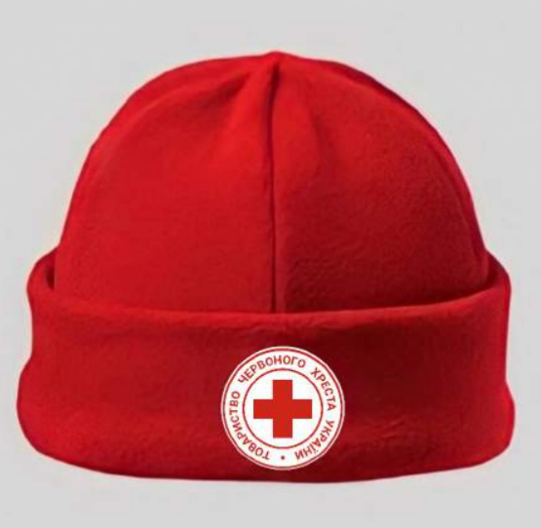 Шапка Флісова (червоного кольору) | Тканина: | антипілінговий фліс | Вказати назву тканини | універсальний |  | 600 |  | 0.00 ₴
 |  | Склад: | вер | Вказати склад
 |  | Щільність: | від 300 г/м² | Вказати щільність
 |  | Колір: | відповідно до палітри PANTONE 19-2035 TCX - червоний. Колір тканини повинен відповідати PANTONE 19-2035 TCX та підтверджуватися зразком тканини, наданим у складі пропозиції. | Вказати колір тканини
 |  | Конструктивні параметри: | Форма: шапка низької посадки Регулювання: можна підвертати низ для зміни глибини | Підтвердити та описати запропоноване виконання.
 |  | Вимоги до брендування: | Розташування: спереду Елемент: логотип ТЧХУ Розмір вишивки 5×5 см ±5%. Технологія: комп’ютерна вишивка безпосередньо на виріб. Макет надається Замовником. | Підтвердити відповідність вимогам брендування.
 |  | Вимоги до підтвердження якості | Учасник у складі пропозиції надає паспорт якості (або технічну специфікацію) на тканину, що буде використана для виготовлення виробу. Документ повинен містити інформацію про виробника тканини, склад тканини, щільність, антипілінгову обробку, колір та інші технічні характеристики. | Надається паспорт якості (технічна специфікація) на запропоновану тканину.
 |  | Загальні вимоги до виробу | Виріб має бути новим, без дефектів, акуратно пошитим. Фліс повинен зберігати форму та колір після прання та експлуатації. Логотип повинен бути чітким, без пропусків ниток і деформацій. | --
2 | 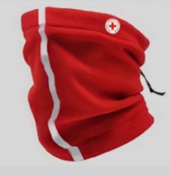 Баф Зимовий (червоного кольору) | Тканина: | антипілінговий фліс | Вказати назву тканини | універсальний |  | 600 |  | 0.00 ₴
 |  | Склад: | 100% поліестер | Вказати склад
 |  | Щільність: | від 220 г/м2 | Вказати щільність
 |  | Колір: | відповідно до палітри PANTONE 2035 TCX - червоний. Колір тканини повинен відповідати PANTONE 19-2035 TCX та підтверджуватися зразком тканини, наданим у складі пропозиції. | Вказати колір тканини
 |  | Конструктивні параметри: | Універсальний розмір Довжина виробу: 36 см | Підтвердити та описати запропоноване виконання.
 |  | Конструктивні елементи: | Світловідбиваюча стрічка: спереду вертикально через весь виріб Матеріал: тканинна основа 3M Scotchlite 8906 (або еквівалент). Ширина: 1 см | Вказати виробника, модель (артикул), тип основи та ширину стрічки.
 |  | Вимоги до брендування: | Логотип ТЧХУ: збоку, зверху, Розмір вишивки 3×3 см ±5%. Технологія: комп’ютерна вишивка безпосередньо на виріб Макет логотипу надається Замовником у векторному форматі. Нанесення повинно забезпечувати чітке відтворення всіх елементів логотипу. | Підтвердити відповідність вимогам брендування.
 |  | Вимоги до підтвердження якості | Учасник у складі пропозиції надає паспорт якості (або технічну специфікацію) на тканину, що буде використана для виготовлення виробу. Документ повинен містити інформацію про виробника тканини, склад тканини, щільність, антипілінгову обробку, колір та інші технічні характеристики. | Надається паспорт якості (технічна специфікація) на запропоновану тканину.
 |  | Загальні вимоги до виробу | Виріб має бути новим, без дефектів, акуратно пошитим. Фліс повинен зберігати форму та колір після прання та експлуатації. Логотип повинен бути чітким, без пропусків ниток і деформацій. | --
5 | 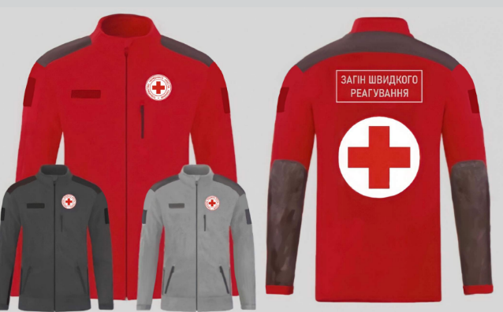 Кофта флісова | Матеріал основної тканини: | Тип: Фліс двосторонній, антипілінговий, щільність 350 г/м² (+/- 30 г/м²). Склад: 100% поліестер Колір - Pantone 19 - 2035 TCX - червоний Колір тканини повинен відповідати PANTONE 19-2035 TCX та підтверджуватися зразком тканини, наданим у складі пропозиції. | Пропозиція учасника: виробник_________________, назва тканини__________________, склад________________, щільність_______________________, колір_______________________. | XS | 10 | 600 |  | 0.00 ₴
 |  | Матеріали вставок: | Oxford 300 PU, гідрофобне оброблення, щільність не менше 150 г/м² (з водовідштовхувальним поліуретановим просоченням) Колір - Pantone 19-3900 TCX (темно-сірий).Колір тканини повинен відповідати Pantone 19-3900 TCX (темно-сірий) та підтверджуватися зразком тканини, наданим у складі пропозиції. Вставки розташовані на плечах та рукавах, переходять на спину (суцільна деталь) | Пропозиція учасника: виробник_________________, назва тканини__________________, склад________________, щільність_______________________, колір_______________________. | S | 40
 |  | Конструктивні параметри: | Застібки та фурнітура Основна блискавка: тракторна блискавка YKK чорного кольору або еквівалент не нижчої якості. Блискавки на всіх зовнішніх: тракторна блискавка YKK чорного кольору або еквівалент не нижчої якості. | Підтвердити та описати запропоноване виконання. | M | 100
 |  |  | Кишені Нижні прорізні кишені по боках Виконані під кутом Оснащені тракторною блискавкою YKK (чорного кольору) | Підтвердити та описати запропоноване виконання. | L | 150
 |  |  | Манжети Манжети на рукавах - на резинці Ширина манжети: 3 - 4 см Колір: в тон основної тканини | Підтвердити та описати запропоноване виконання. | XL | 130
 |  | Вимоги до брендування: | Логотип ТЧХУ Розмір: 8 × 8 см ± 5%. Технологія нанесення: комп'ютерна вишивка на білій підкладці. Розташування: ліва сторона грудей. | Підтвердити відповідність вимогам брендування. | 2XL | 80
 |  |  | Контактна стрічка Контактна стрічка Velcro або еквівалент. Розмір: 12 × 2,5 см. Розташування: права сторона грудей. |  | 3XL | 50
 |  |  | Емблема Червоного Хреста Розмір: 22 × 22 см ± 5%. Технологія нанесення: комп'ютерна вишивка. Розташування: центральна частина спини. Макет емблеми надається Замовником. |  | 4XL | 20
 |  |  | Шеврон «ЗАГІН ШВИДКОГО РЕАГУВАННЯ» Розмір: 27 × 8,5 см ± 5%. Текст: «ЗАГІН ШВИДКОГО РЕАГУВАННЯ». Технологія нанесення: комп'ютерна вишивка. Шрифт: Roboto Bold. Розташування: верхня частина спини над емблемою Червоного Хреста. Макет шеврона надається Замовником. |  | 5XL | 15
 |  | Конструктивні параметри: | Виріб повинен бути новим, без дефектів, з рівними та міцними швами Фліс не повинен втрачати колір та форму після прання Вишивка - чітка, без пропусків, Фурнітура міцно закріплена | Підтвердити та описати запропоноване виконання. | 6XL | 5
 |  | Вимоги до підтвердження якості: | Учасник у складі пропозиції надає: • паспорт якості або технічну специфікацію на фліс; • паспорт якості або технічну специфікацію на тканину Oxford 300 PU; Документи повинні містити інформацію про виробника, склад, щільність, колір та інші технічні характеристики. | Надається паспорт якості (технічна специфікація) на запропоновану тканину.
Загальна вартість по ЛОТ-1 |  |  |  |  |  |  |  | 0.00 ₴
ЛОТ-2
1 | 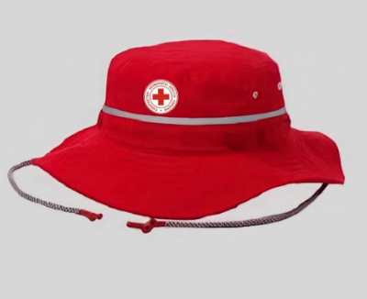 Панама (червоного кольору) | Тканина: | Ріп-стоп | Вказати назву тканини | універсвльний |  | 600 |  | 0.00 ₴
 |  | Склад: | 100% поліестер (або сумішева бавовна/поліестер). | Вказати склад
 |  | Щільність: | 230 г/м² (± 20 г/м²) | Вказати щільність
 |  | Колір: | відповідно до палітри Pantone 19-2035 TCX (червоний). Колір тканини повинен відповідати Pantone 19-2035 TCX та підтверджуватися зразком тканини, наданим у складі пропозиції. | Вказати колір тканини
 |  | Конструктивні параметри: | Розмір на обхват голови 61 см, з можливістю регулювати на менший обхват до 56 см за допомогою мотузки та фіксаторів Фастекс | Підтвердити та описати запропоноване виконання.
 |  | Конструктивні параметри: | Панама посилена некларовою ниткою. Ширина полів: 5 см. Затяжка (шнур під підборіддя): кругла еластична резинка та пластиковий стопор (фіксатор) для надійної фіксації виробу на шиї. Наявність 4-х вентиляційних люверсів із сіточкою по периметру тулії. | Підтвердити та описати запропоноване виконання.
 |  | Світловідбиваючі елементи: | Світловідбиваюча стрічка типу 3M Scotchlite або еквівалент на тканинній основі. Ширина 10 ±1 мм. Колір сріблястий. Розміщення: над полями. | Вказати виробника, модель (артикул), тип основи та ширину стрічки.
 |  | Вимоги до брендування: | Розміщення логотипу: спереду на виробі Спосіб нанесення: шовкодрук Розмір логотипу: 5 × 5 см Макет логотипу надається Замовником у векторному форматі. Нанесення повинно забезпечувати чітке відтворення всіх елементів логотипу. | Підтвердити відповідність вимогам брендування.
 |  | Загальні вимоги до виробу: | Виріб має бути новим, без дефектів, акуратно пошитим. Виріб повинен зберігати форму та колір після прання та експлуатації. Логотип повинен бути чітким, без пропусків ниток і деформацій. | --
 |  | Вимоги до підтвердження якості: | Учасник у складі пропозиції надає: • паспорт якості або технічну специфікацію на ріп-стоп; Документи повинні містити інформацію про виробника, склад, щільність, колір та інші технічні характеристики. | Надається паспорт якості (технічна специфікація) на запропоновану тканину.
Загальна вартість по ЛОТ-2 |  |  |  |  |  |  |  | 0.00 ₴
ЛОТ-3
1 | 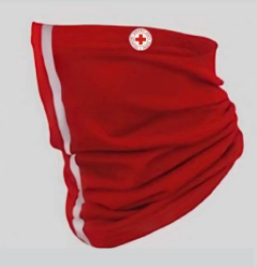 Баф літній (червоного кольору) | Тканина: | ультралегкий трикотаж типу CoolNet UV fabric або еквівалент. | Вказати назву тканини | універсальний |  | 600 |  | 0.00 ₴
 |  | Склад: | 95% мікрофібра з переробленого поліестеру, 5% еластан | Вказати склад
 |  | Щільність: | 125г/м² (± 15 г/м²) | Вказати щільність
 |  | Захисні властивості: | Рівень захисту від UV: UPF +50 Підтверджується технічним описом, специфікацією виробника або сертифікатом виробника. | Вказати фактичні показники та надати документ, яким вони підтверджуються.
 |  |  | Антибактеріальна обробка Polygiene® (іони срібла):запобігає росту бактерій, зменшує появу запахів Підтверджується технічним описом, специфікацією виробника або сертифікатом виробника. | Вказати фактичні показники та надати документ, яким вони підтверджуються.
 |  | Колір: | відповідно до палітри Pantone 19-2035 TCX (червоний). Колір тканини повинен відповідати Pantone 19-2035 TCX та підтверджуватися зразком тканини, наданим у складі пропозиції. | Вказати колір тканини
 |  | Конструктивні параметри: | Світловідбиваюча стрічка типу 3M Scotchlite або еквівалент на тканинній основі. Ширина 10 ±1 мм. Колір сріблястий. Розміщення по центру виробу вертикально, по всій його довжині. | Вказати виробника, модель (артикул), тип основи та ширину стрічки.
 |  | Вимоги до брендування: | Логотип ТЧХУ: збоку, зверху, Розмір: 3 × 3 см Технологія: комп’ютерна вишивка безпосередньо на виріб Макет логотипу надається Замовником у векторному форматі. Вишивка повинна забезпечувати чітке відтворення всіх елементів логотипу. | Підтвердити відповідність вимогам брендування.
 |  | Конструктивні параметри: | Універсальний розмір Обхват голови: 50–58 см | Підтвердити та описати запропоноване виконання.
 |  | Загальні вимоги до виробу: | Виріб має бути новим, без дефектів, акуратно пошитим. Основна тканина повинна зберігати форму та колір після прання та експлуатації. Логотип повинен бути чітким, без пропусків ниток і деформацій. | --
Загальна вартість по ЛОТ-3 |  |  |  |  |  |  |  | 0.00 ₴
* Товариство Червоного Хреста України є громадською неприбутковою організацією і просить надати максимальні знижки на товар, вказаний у ціновому запиті. ** Закупівля відбувається окремими лотами
Умови оплати (пропозиція учасника): __________________ (обов’язково заповнити!)
Обов'язкова вимога! Учасник повинен надати зразки всіх тканин та швейної фурнітури (блискавки, контактні стрічки, світловідбиваючі стрічки тощо), які будуть фактично використані при виготовленні продукції. Кожний зразок повинен бути промаркований та містити інформацію про: найменування матеріалу; виробника; склад; щільність (за наявності); колір; належність до конкретного виробу та лоту. У разі пропозиції еквівалентних або аналогічних матеріалів, відмінних від зазначених у технічному завданні, Учасник зобов'язаний чітко зазначити таку інформацію у ціновій пропозиції та надати документи, що підтверджують відповідність запропонованих матеріалів встановленим вимогам. Взірці приймаються за адресою: м. Київ, вул. Ділова, 3, Національний Комітет Товариства Червоного Хреста України. Кінцевий термін подання взірців: 22.09.2026 до 18:00. Пропозиції учасників, які не надали взірці матеріалів та фурнітури у встановлений строк, не підлягають подальшому розгляду. Перед запуском продукції у серійне виробництво переможець закупівлі зобов'язаний надати зразок кожного готового виробу для погодження Замовником. Укладення договору та запуск виробництва можливі лише після письмового погодження зразків Замовником. Розмірна сітка, наведена у документації, є орієнтовною. Після визначення переможця та надання ним власної розмірної сітки (включаючи ростовку), Замовник уточнює остаточний розподіл кількості за розмірами. Вартість доставки, пакування, завантажувально-розвантажувальних робіт та інших супутніх витрат повинна бути включена до вартості товару.

Примітка: вартість одиниці продукції та загальну вартість пропозиції потрібно заповнювати у гривнях, зазначаючи цифрове значення, яке має не більше двох знаків після коми.
Ми погоджуємось, що всі витрати, пов’язані з доставкою товару, завантажувально-розвантажувальними роботами здійснюються за рахунок Постачальника за наданою адресою вказаною в Запиті.
Ми погоджуємося з умовами, що Замовник має право розділити дану закупівлю між декількома постачальниками за умови наявності більш вигідних умов на різні позиції.
Ми погоджуємося з умовами, що Замовник має право самостійно змінювати обсяги закупівлі в залежності від наявного фінансування до підписання договору.
Ми погоджуємося з умовами, що Ви можете відхилити нашу чи всі надані пропозиції, та розуміємо, що Ви не обмежені у прийнятті будь-якої іншої пропозиції з більш вигідними для Вас умовами.
Ми погоджуємось зафіксувати цінову пропозицію протягом 90 днів календарних днів з моменту подачі
Подаючи свою пропозицію ми підтверджуємо повну комплектацію та відповідність умовам зазначеним в Запиті.
Подаючи свою пропозицію ми погоджуємося з усіма кваліфікаційними та технічними вимогами, які зазначені в Запиті та Додатках до нього.
Пропозиція, яку надає учасник має бути заповнена у всіх відповідних полях та завірена підписом і печаткою.
 | Керівник організації/ФОП:____________________________ ( ____________________)
 | МП підпис ПІБ

Додаток №5_Брендування
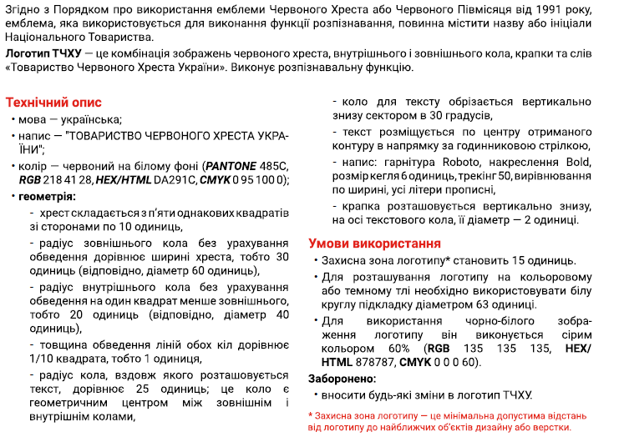
 |  |  |  |  |  |  | Додаток №5 до Запиту №3326NM
Візуальні стандарти |  |  |  |  | Логотип ТЧХУ
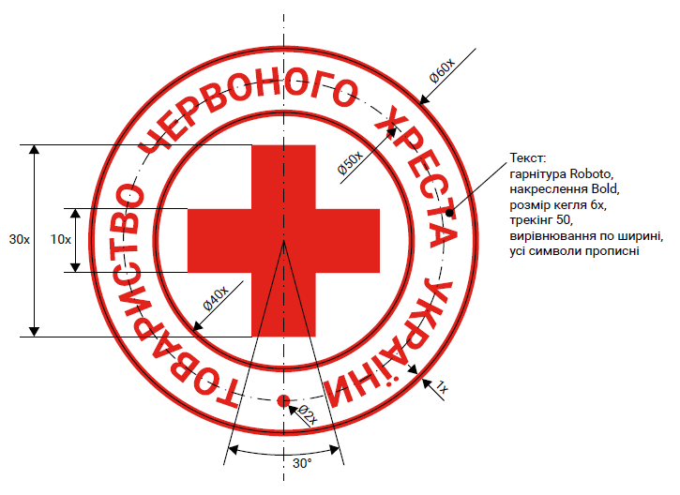

Схема пропорцій логотипу |  |  |  | Вимоги до нанесення
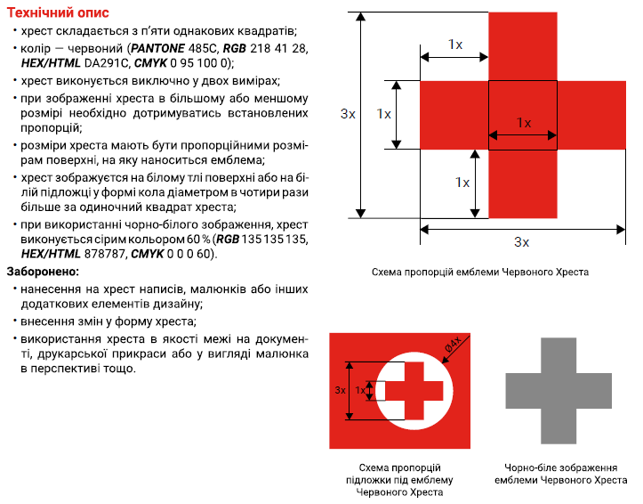
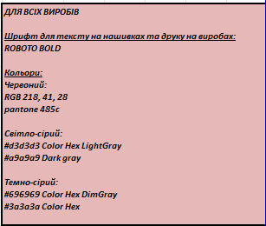

Орієнтовна розмірна сітка

 | Розмір (UA) | Розмір (EU) | Обхват грудей (см) | Обхват талії (см) | Обхват стегон (см) | Розмір рукавиць (см) (обхват долоні)
 | XS | 44 | 80-88 | 64-72 | 86-94 | 15-16
 | S | 46 | 88-96 | 72-80 | 94-102 | 17-18
 | M | 48-50 | 96-104 | 80-88 | 102-110 | 19-20
 | L | 52-54 | 104-112 | 88-96 | 110-118 | 21-20
 | XL | 56-58 | 112-120 | 96-104 | 118-126 | 21-22
 | 2XL | 60-62 | 120-128 | 104-112 | 126-134 | 23-24
 | 3XL | 64-66 | 128-136 | 112-120 | 134-142 | 25-27
 | 4XL | 68-70 | 136-144 | 120-128 | 142-150 | --
 | 5XL | 72-74 | 144-152 | 128-136 | 150-158 | --
 | 6XL | 76-78 | 152-160 | 136-144 | 158-166 | --

